Лукоморье2013_расчет
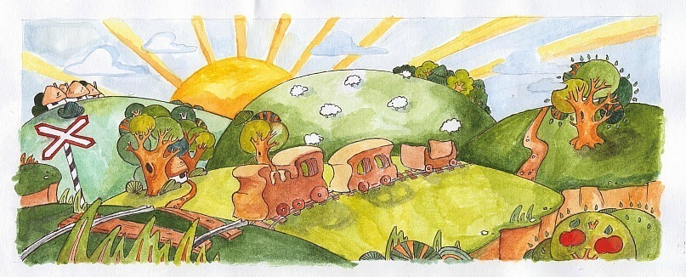

 | Мастерская Лукоморье г. Ярославль 1.11.2013г.

Артикул | Наименование
 |  | цена, руб.
 | Машинки
L001 | Микроавтобус 1 окно | 340
L002 | Микроавтобус 2 окна | 340
L003 | Микроавтобус 3 окна №1 | 340
L004 | Микроавтобус 3 окна№2 | 340
L005 | Гонка F-1 большая | 515
L006 | Гонка F-1 маленькая | 385
L007 | Гонка ретро 50-х | 325
L008 | Гонка маленькая | 325
L009 | Ретро 40-х | 325
L010 | Ретро 20-х | 325
L011 | Грузовик 2-х осный toyota | 325
L012 | Грузовик ЗИЛ | 340
L013 | Тягач 2-осный | 510
L014 | Тягач 3-осный | 510
L015 | Трактор Беларусь | 580
L016 | Трактор кировец | 510
L017 | Бульдозер | 510
L018 | Ауди | 330
L019 | Смарт | 330
L020 | Джип | 330
L021 | Седан | 330
L022 | Микро | 330
L023 | Сити кар | 330
L024 | Ситроен | 330
 | Железная дорога | 0
L025 | Паровоз | 385
L026 | Вагон | 330
L027 | Платформа «колышки» | 330
L028 | Платформа «рожки» | 330
L029 | Платформа | 330
L030 | Паровозик маленький | 330
L031 | Состав | 1035
L032 | Состав длинный | 1630
 | Самолеты | 0
L033 | Самолет двухмоторный | 455
L034 | Самолёт пассажирский | 455
L035 | Самолет малютка | 385
 | Пирамиды | 0
L036 | Пирамида геометрическая | 1105
L037 | Дом большой | 885
L038 | Дом средний | 885
L039 | Дом маленький | 825
L040 | Улитка на колёсах | 770
L041 | Пир. Улитка маленькая | 385
 | Деревья | 0
L042 | Ёлка с птицами | 450
L043 | Дуб с совой | 450
L044 | Дерево – пазл Липа | 360
L045 | Дерево - пазл Берёза | 360
L046 | Дерево - пазл Яблоня | 455
L047 | Дерево-пирамида Клён | 630
L048 | Дерево-пирамида Ель | 630
 | Наборы | 0
L049 | Африканские животные | 2340
L050 | Звери в лесу | 2580
L051 | Лесные звери | 640
L052 | Скотный двор | 8720
L053 | Птичий двор | 1605
L054 | Домашние птицы Раскрашенные | 920
L055 | Домашние птицы Не раскрашенные | 490
L056 | Дельфины | 500
 | Животные | 0
L058 | Кони (4 шт.) | 640
L059 | Коровы (3 шт.) | 525
L060 | Овцы (4шт.) | 445
L061 | Собачки (2шт) | 210
L062 | Кошечка | 95
L063 | Козы (3шт.) | 430
L064 | Свиньи (3шт.) | 430
L065 | Аист | 95
L066 | Лошадка качалка | 260
L067 | Мышка в сыре | 405
L068 | Мышка на колёсиках | 210
L069 | Мышонок | 95
L057 | Мешочек для животных | 125
 | Для игры | 0
L070 | Фермеры (4 человечка) | 635
L071 | Лошадка с телегой | 910
L072 | Лошадка с дровяником | 910
L073 | Печка с кошкой | 550
L074 | Заборчик(4 шт) | 640
L075 | Колодец | 455
L076 | Кормушка | 60
L077 | Курятник (домик) | 650
L078 | Хлев (дом) | 4770
L079 | Телега | 640
L080 | Корыто | 105
 | Кукольная мебель | 0
L081 | Буфет | 2000
L082 | Шкаф | 2000
L083 | Люлька маленькая | 455
L084 | Люлька средняя | 850
L085 | Люлька большая | 1150
L086 | Кровать | 1615
L087 | Постельное белье для кровати | 780
L088 | Постельное белье для люльки маленькой | 110
L089 | Постельное белье для люльки средней | 125
L090 | Постельное белье для люльки большой | 220
L091 | Вешалка | 60
L098 | Плита (на заказ) | 6975
 | Прочее | 0
L092 | Меч богатырский | 455
L093 | Утюжок | 405
L094 | Утюг маленький | 455
L095 | Санки | 840
 | Сувениры | 0
L096 | Швейная машинка | 1420
 | Утюг – шкатулка | 1700

